Sheet 1
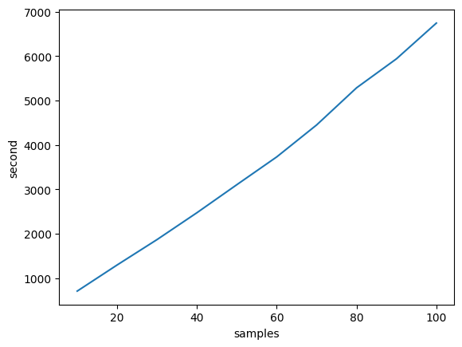
국가바이오빅데이터구축사업: 3차분석을 위한 GVCF combine 비교 분석
 |  | 10 samples | 20 samples | 30 samples | 40 samples | 50 samples | 60 samples | 70 samples | 80 samples | 90 samples | 100 samples
GVCF (bgz) | 저장공간 (GB) | 30 | 66 | 95 | 126 | 157 | 186 | 222 | 259 | 291 | 327
Sqream | 저장공간 (GB)
 | 수행시간
Hail | 저장공간 (GB) | 22 | 44 | 60 | 76 | 92 | 107 | 125 | 143 | 159 | 176
 | 수행시간 | 2024-05-10 00:11:47 | 2024-05-10 00:21:35 | 2024-05-10 00:31:07 | 2024-05-10 00:41:12 | 2024-05-10 00:51:43 | 2024-05-10 01:02:09 | 2024-05-10 01:14:09 | 2024-05-10 01:28:05 | 2024-05-10 01:38:58 | 2024-05-10 01:52:22

